Sheet1
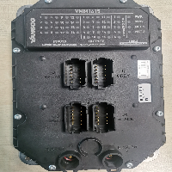
BAĞLAYICI TARİFE BİLGİSİ DETAY BİLGİSİ
 | BTB Numarasi: | TR340000230105
 | Gtip No: | 853710910000
 | Ge?erlilik Bsg.Tarihi: | 24/05/2023
 | Siniflandirmanin Gerek?esi:
 | GENEL YORUM KURALLARI 1 VE 6. MADDELERİ, 8537 TARİFE POZİSYONU AÇIKLAMA NOTLARI, İSTANBUL ÜNİVERSİTESİ CERRAHPAŞA MÜHENDİSLİK FAKÜLTESİNİN 08.03.2023/83434902 TARİH SAYI İLE BÖLGE MÜDÜRLÜĞÜMÜZ KAYITLARINA GİREN TEKNİK RAPORU.
 | Esyanin Tanimi:
 | VANSCO MARKA VMM1615 MODEL KONTROLÖR TİCARİ TANIMLI; İÇERİSİNDE MONOLİTİK ELEKTRONİK ENTEGRE DEVRE İÇEREN ELEKTRİĞİN KONTROL VE DAĞITIMINA MAHSUS PROGRAMLANABİLİR HAFIZALI KUMANDA/KONTROL CİHAZIDIR.

